상품제안서
N트래블 여행용 7종 파우치 | 상품코드: S36751

 |  |  |  |  |  |  | 02-713-8555 | www.synergygift.co.kr
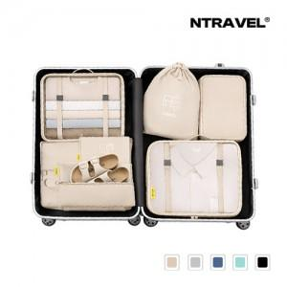

【상세/제작정보】 | <p>&nbsp;</p><p><span style="font-size: 14pt;">※ 종이케이스 미선택시 기본 지퍼백케이스에 입각 된 상태로 출고 됩니다.</span></p><p><span style="font-size: 14pt;">※ 포장지포장 종이케이스 옵션 택해주셔야 가능합니다.</span></p><p><span style="font-size: 14pt;">- 택배비 -</span></p><p><span style="font-size: 14pt;"></span><span style="font-size: 18.6667px;">* OPP케이스&gt; 1박스(40개) 4500원</span></p><p><span style="font-size: 18.6667px;">* 종이케이스&gt; 1박스(20개) 4500원</span></p><p><span style="font-size: 14pt;">&nbsp;</span></p><p>&nbsp;</p><p>&nbsp;</p><p><iframe width="497" height="883" src="https://www.youtube.com/embed/IU3Wqp5mrPM" title="N트래블 여행용 파우치 7종세트" frameborder="0" allow="accelerometer; autoplay; clipboard-write; encrypted-media; gyroscope; picture-in-picture; web-share" referrerpolicy="strict-origin-when-cross-origin" allowfullscreen=""></iframe></p>

【인쇄/포장옵션】 | 실크, 풀칼라 / 포장불가능

【공급단가】 | 수량 | 30~ | 100~ | 500~ | 1,000~ | 3,000~
*VAT별도 | 단가 | 10,400원 | 9,840원 | 9,200원 | 9,050원 | 8,900원

【상품 URL】 | https://www.synergygift.co.kr:443/src/goods_detail.php?gdno=36751

